Task 1 - RAW data hypothesis_2
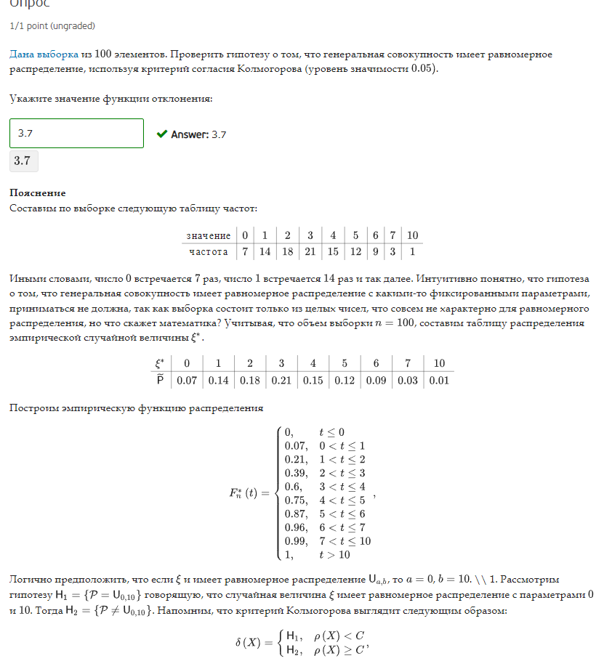
Column1 | H | Генеральная совокупность имеет равномерное распределение
2
3 | Критерий согласия Колмогарова
5 | уровень значимости e |  |  | 0.05
3
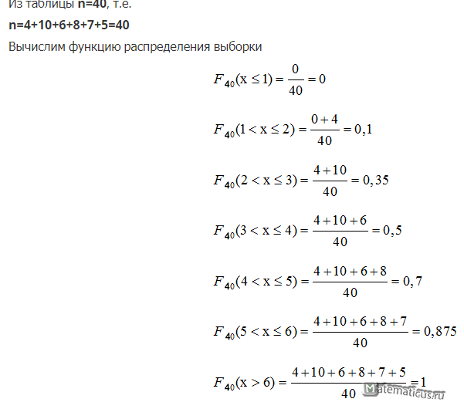
4 | e | p |  | e* | p* |  |  |  |  | F*n(t)
5 | 0 | 7 |  | 0 | 0.07 |  |  |  |  | 0 | t<0
5 | 1 | 14 |  | 1 | 0.14 |  |  |  |  | 0.07 | 0<t<1
1 | 2 | 18 |  | 2 | 0.18 |  |  |  |  | 0.21 | 1<t<2
1 | 3 | 21 |  | 3 | 0.21 |  |  |  |  | 0.39 | 2<t<3
0 | 4 | 15 |  | 4 | 0.15 |  |  |  |  | 0.6 | 3<t<4
2 | 5 | 12 |  | 5 | 0.12 |  |  |  |  | 0.75 | 4<t<5
6 | 6 | 9 |  | 6 | 0.09 |  |  |  |  | 0.87 | 5<t<6
3 | 7 | 3 |  | 7 | 0.03 |  |  |  |  | 0.96 | 6<t<7
1 | 10 | 1 |  | 10 | 0.01 |  |  |  |  | 0.99 | 7<t<10
4 |  |  |  |  |  |  |  |  |  | 1 | t>10
5 | равномерное распределение
0 | a | 0 |  | t<0 | 0<t<1 | 1<t<2 | 2<t<3 | 3<t<4 | 4<t<5 | 5<t<6 | 6<t<7 | 7<t<10 | t>10
3 | b | 10 |  | 0 | 0.07 | 0.21 | 0.39 | 0.6 | 0.75 | 0.87 | 0.96 | 0.99 | 1
4
3 | H1 | случайная величина e имеет равномерное распределение с папраметрами 0 и 10
1 | H2 | !H1
3
0
6
3
3
5
0
2
4
4 | e | 0 | 1 | 2 | 3 | 4 | 5 | 6 | 7 | 10
1 | F1 | 0 | 0.1 | 0.2 | 0.3 | 0.4 | 0.5 | 0.6 | 0.7 | 1
3
5
1
5
6
2
2
2
5
2
2
2
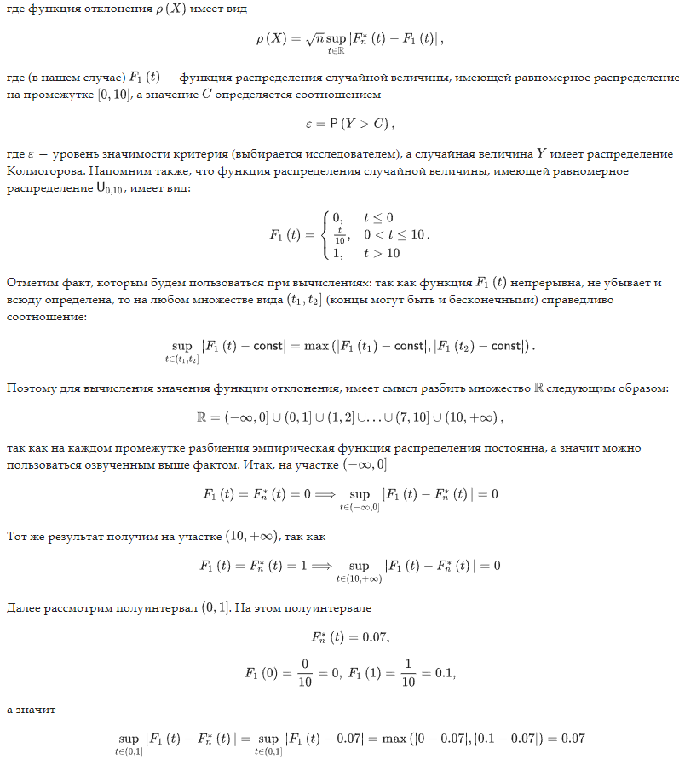
7
6
3 | (t1,t2] | 0 | 1 | 2 | 3 | 4 | 5 | 6 | 7 | 10 | +inf
1 | sup | 0 | 0.07 | 0.11 | 0.19 | 0.3 | 0.35 | 0.37 | 0.36 | 0.29 | 0
4
2
2
3
7
2
6
4
4
3
6 | p(x) | 3.7
3 | C | 1.36
5
2 | 3,7 > 1,36
3
2 | H1 | не принимается
3
1
6
1
1
1
7
4
4
1
5
0
2
2
1
3
3
6
1
4
2
4
5
4
3
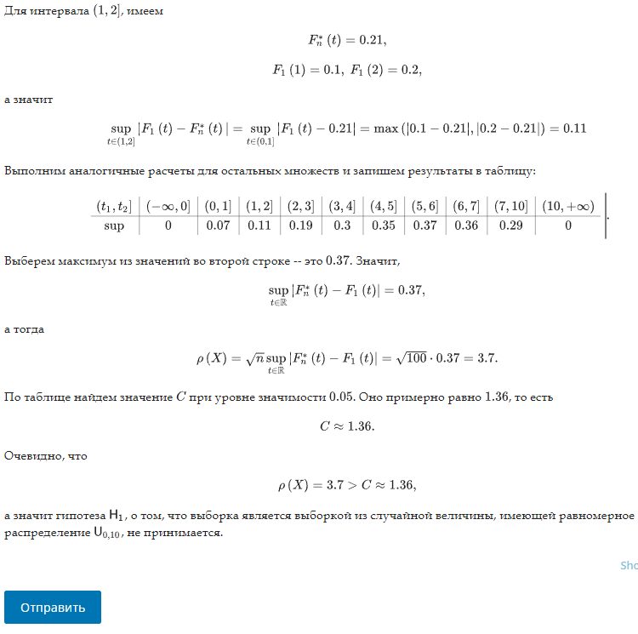
5
3
0
2
6
3
10
4
0
4
3

Task 2 - hypothesis_5_X
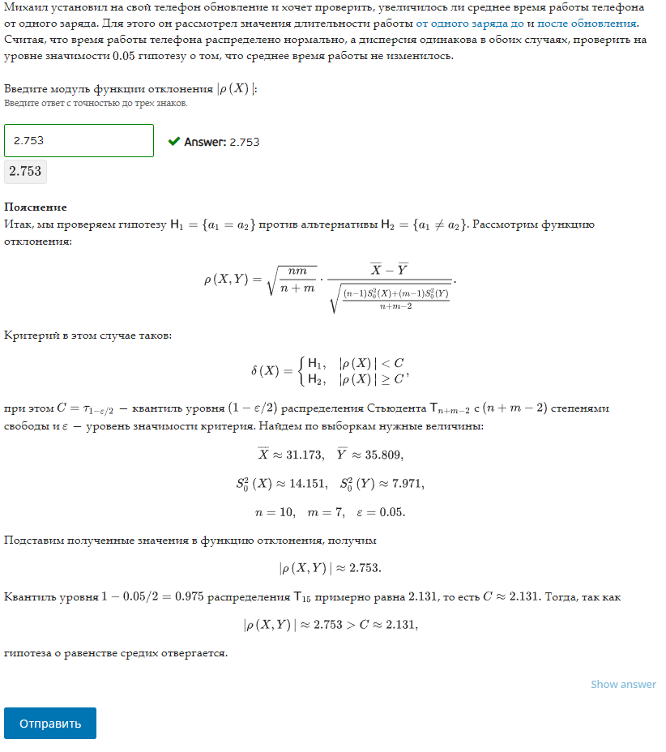
X |  | Y | Нормальное распределение
35.857418728 |  | 38.829230314 | Дисперсия одинакова
29.851215762 |  | 32.93677785
25.991483956 |  | 39.73194928 | Уорвень значимости |  | 0.05
34.42624696 |  | 37.074383024
33.322775228 |  | 33.338638084 | H1 | Среднее время работы не изменилось
36.441769074 |  | 35.652128852
27.858808456 |  | 33.100468707
31.017692739
26.438345988
30.520649337
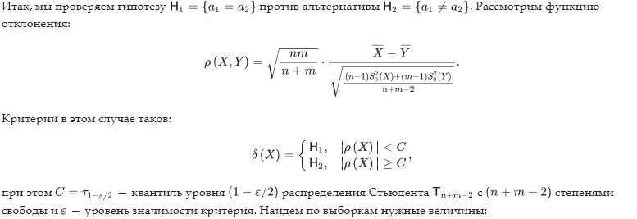

Xср |  | Yср
31.172640623 |  | 35.809082302

S0^2 |  | S0^2
14.150508046 |  | 7.970935792

n |  | m
10 |  | 7

p(X,Y) | -2.7530398452

Квантиль уровня | 0.975

Task 3
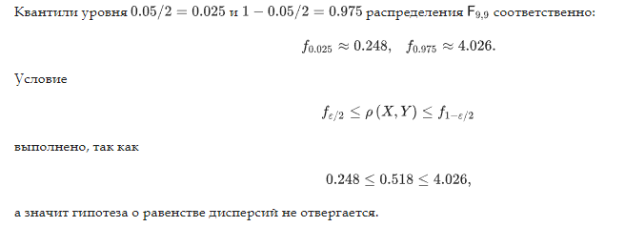
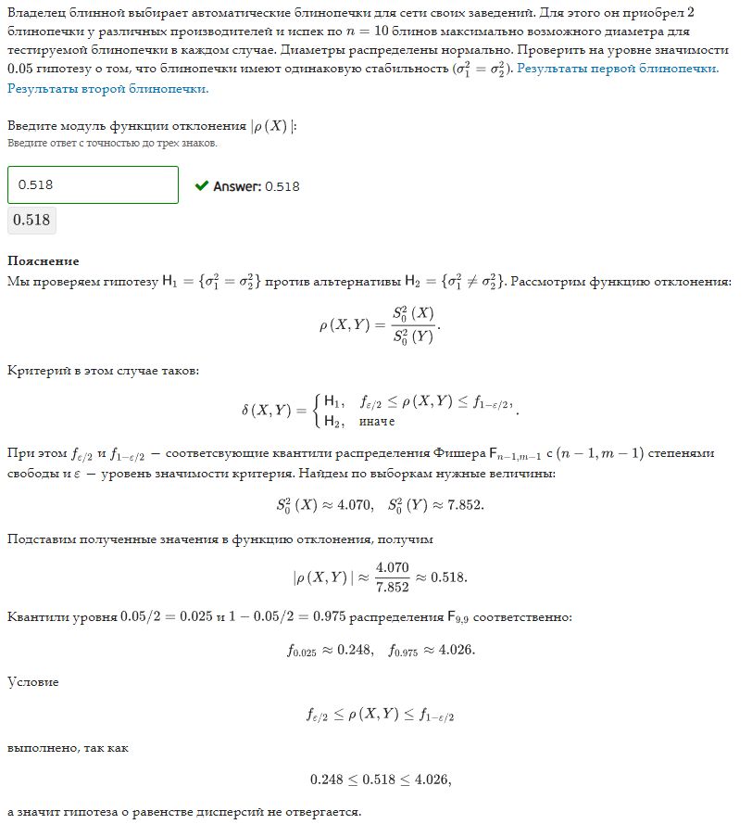
X |  | Y | Нормальное распределение
24.934991592 |  | 27.436146492
25.485651981 |  | 29.835207068 | Уровень занчимости | 0.05
26.65608526 |  | 29.395852915 | Дисперсия одинакова
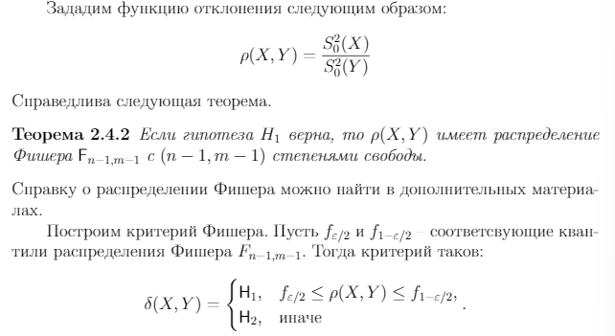
24.225490228 |  | 31.506833319
24.561223376 |  | 29.650618297
23.378721102 |  | 30.915137667
22.044424163 |  | 33.15760713
29.499124771 |  | 37.340107236
23.986459104 |  | 28.853348421
25.481895768 |  | 32.591958269

S0^2 |  | S0^2
4.0704693103 |  | 7.8515603812

p(x,y) | 0.51842807196

Task 4 - RAW data hypothesis_4
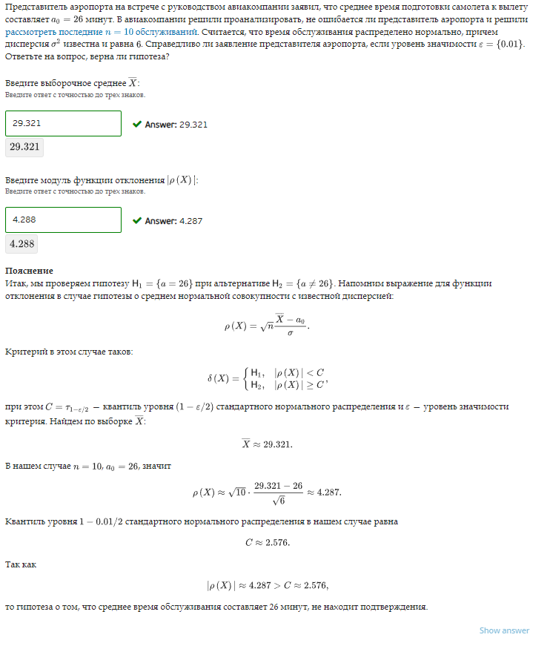
a | n | 10
26.668134938 | a0 (ср) | 26
27.993510758 | Нормальное распредление
29.333219873 | Дисп | 6
29.815053681 | Уровень значимости | 0.01
29.744813292
32.045410267 | H1 | Среднее время подготовки самолета к вылету 26 min
31.365717933
26.677599481
31.366414265
28.204800133

 | Выборочное среднее | 29.321467462

 | p(X) | 4.2879960552

 | T | 0.995
 | С | 2.576 | 2.5758293035

 | p(X)<C | FALSE

Task 5
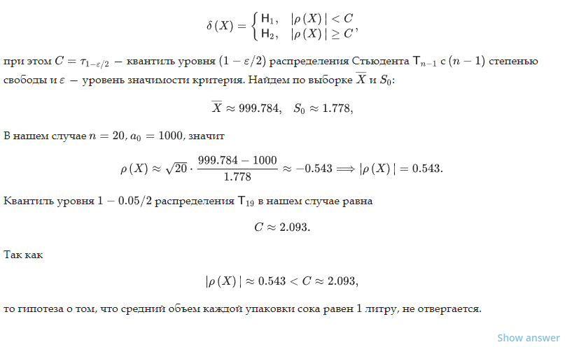
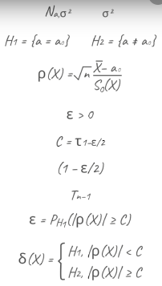
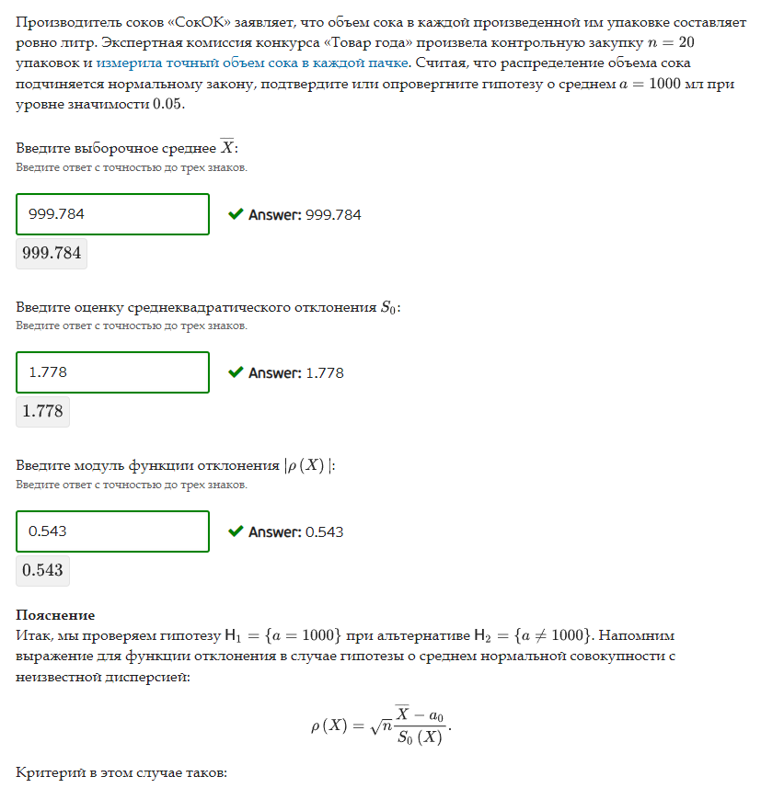
a | a0 ср | 1000
1001.4383113 | n | 20
998.07944732 | Нормальное распредление
998.77709797
999.79496806 | Уровень значимости | 0.05
999.13444299
1001.7464481 | H1 | В среднем 1000 мл
999.03553089
998.11404905 | X ср | 999.78422875
996.4624385 | S0(X) | 1.7775348292
999.91763616 | Дисп | 3.159630069
999.77960215
997.53234079 | P(X) | -0.54286327119
1001.7051752
1003.6933488 | T | 0.975
1000.0142973 | степень свободы | 19
999.64491963 | C | 2,093? | 0.031753275703
999.05327059
998.53482677 | P(X)<C | TRUE
1000.6641767
1002.5622467

